关系图
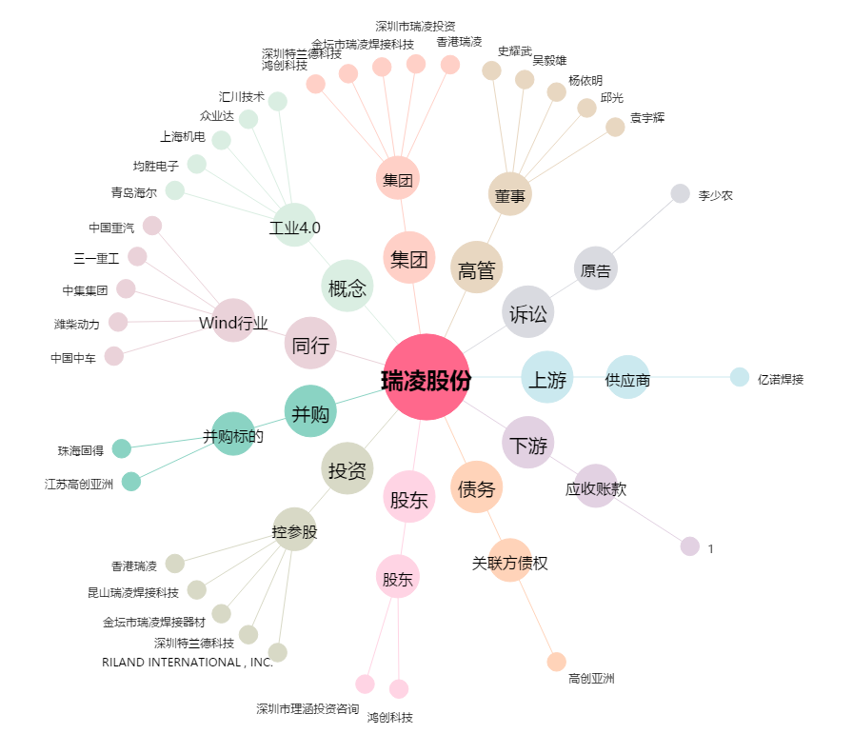
瑞凌股份[300154.SZ] - 关系概览图

